Лист1
SQL | реляционные базы данных.
 | все значения хранятся в виде таблиц с определйнными значениями.
 | MySQL
 | PostgreSQL

NoSQL | нереляционная (неупорядоченная) база данных. |  |  |  |  | Значения хранятся в Json словарях
 | mongoDB
 | Redis

_________SQLite___________

Операторы SQL.
 |  |  |  |  |  |  | SELECT
SELECT |  | выбор полей таблицы для отображения |  |  |  |  | InvoiceDate,
 |  |  |  |  |  |  | BillingAddress,
 |  |  |  |  |  |  | BillingCity,
 |  |  |  |  |  |  | Total,
 |  |  |  |  |  |  | CASE
 |  |  |  |  |  |  | WHEN TOTAL < 2.00 THEN 'Baseline Purchase'
 |  |  |  |  |  |  | WHEN TOTAL BETWEEN 2.00 AND 6.99 THEN 'Low
 |  |  |  |  |  |  | Purchase'
 |  |  |  |  |  |  | WHEN TOTAL BETWEEN 7.00 AND 15.00 THEN 'Target
 |  |  |  |  |  |  | Purchase'
 |  |  |  |  |  |  | ELSE 'Top Performers'
 |  |  |  |  |  |  | END AS PurchaseType

FROM |  | выбор таблицы из БД |  |  |  |  | FROM
 |  |  |  |  |  |  |  | invoices

ORDER BY |  | выбор типа сортировки (ASC, DESC)
 |  | Ascteding / Descending |  |  |  |  | ORDER by
 |  |  |  |  |  |  |  | BillingCountry DESC

WHERE |  | Используется для фильтрования записей.
 |  | = | равно
 |  | > | больше |  |  |  |  |  |  |  |  | 'a%' | Находит любые значения, начинающиеся с "а"
 |  | < | меньше |  |  |  |  |  |  |  |  | '%a' | Находит любые значения, оканчивающиеся на "а"
 |  | >= | более или равно |  |  |  |  |  |  |  |  | '%abc%' | Находит любые значения, которые имеют "abc" в любой позиции
 |  | <= | менее или равно |  |  |  |  |  |  |  |  | '_r%' | Находит любые значения, которые имеют "r" во второй позиции
 |  | <> | не равно |  |  |  |  |  |  |  |  | 'a_%' | Находит любые значения, которые начинаются с «а» и имеют длину не менее 2 символов.
 |  | BETWEEN | между определённым диапазоном |  |  |  | WHERE Price BETWEEN 50 AND 60 |  |  |  |  | 'a__%' | Находит любые значения, которые начинаются с «а» и имеют длину не менее 3 символов.
 |  | LIKE | поиск шаблона |  |  |  | WHERE City LIKE 's%' |  |  | >>>>>> |  | 'a%s' | Находит любые значения, которые начинаются с «а» и заканчиваются на «s».
 |  | IN | чтобы указать несколько |  |  |  | WHERE City IN ('Paris','London');
 |  |  | возможных значений для столбца

AND, OR, NOT |  | AND | Оператор отображает запись, если все условия, разделенные знаком AND, ИСТИННЫ. |  |  |  |  |  |  |  |  | WHERE |  |  |  | Сначала выполняется AND, затем OR
 |  | OR | Оператор отображает запись, если какое-либо из условий, разделенных OR, истинно. |  |  |  |  |  |  |  |  | Total > 1.98 AND (BillingCity LIKE 'p%' OR
 |  | NOT | оператор отображает запись, если условие(я) НЕ ИСТИННО. |  |  |  |  |  |  |  |  | BillingCity LIKE 'd%')

CASE |  | проходит через условия и возвращает значение при выполнении первого условия |  |  |  |  |  |  |  |  |  | SELECT
 |  |  |  |  |  |  |  |  |  |  |  |  | *,
 |  |  |  |  |  |  |  |  |  |  |  |  | CASE
 |  |  |  |  |  |  |  |  |  |  |  |  | WHEN total < 2.00 then 'Baseline Purchase'
 |  |  |  |  |  |  |  |  |  |  |  |  | WHEN total BETWEEN 2.00 and 9.66 THEN 'Low Purchase'
 |  |  |  |  |  |  |  |  |  |  |  |  | WHEN total BETWEEN 7.00 and 15.00 THEN 'Target Purchase'
 |  |  |  |  |  |  |  |  |  |  |  |  | ELSE 'Top Performers'
 |  |  |  |  |  |  |  |  |  |  |  |  | END as PurchaseType
 |  |  |  |  |  |  |  |  |  |  |  | FROM
 |  |  |  |  |  |  |  |  |  |  |  |  | invoices
 |  |  |  |  |  |  |  |  |  |  |  | WHERE
 |  |  |  |  |  |  |  |  |  |  |  |  | purchasetype is 'Top Performers'
 |  |  |  |  |  |  |  |  |  |  |  | ORDER by
 |  |  |  |  |  |  |  |  |  |  |  |  | BillingCountry DESC
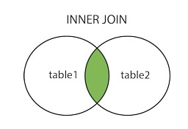

INNER JOIN |  | слияние двух таблиц, которые имеют совпадающие значения в обеих таблицах. |  |  |  |  |  |  |  |  | >>>>>>>>>>>>>>>>>>>>>>>>>>>>

 |  |  |  |  | SELECT column_name(s)
 |  |  |  |  | FROM table1
 |  |  |  |  | INNER JOIN table2
 |  |  |  |  | ON table1.column_name = table2.column_name

 | Псевдонимы соединяемых таблиц |  |  |  |  |  | Внутренние соединения для случаев соединения двух и более таблиц
 | SELECT |  |  |  |  |  | SELECT
 |  | c.LastName, |  |  |  |  |  | e.FirstName, |  |  | <<<<<<<
 |  | c.FirstName, |  |  |  |  |  | e.LastName, |  |  | Получаем список сотрудников, которым удалось совершить десять самых лучших продаж.
 |  | i.InvoiceId, |  |  |  |  |  | e.EmployeeId, |  |  | <<<<<<<
 |  | i.CustomerId, |  |  |  |  |  | c.FirstName,
 |  | i.InvoiceDate, |  |  |  |  |  | c.LastName,
 |  | i.total |  |  |  |  |  | c.SupportRepId,
 | FROM |  |  |  |  |  |  | i.CustomerId,
 |  | invoices as i |  |  |  |  |  | i.total
 | INNER JOIN |  |  |  |  |  | FROM
 |  | customers as c |  |  |  |  |  | invoices as i
 | on |  |  |  |  |  | INNER JOIN
 |  | i.CustomerId = c.CustomerId |  |  |  |  |  | customers as c
 | ORDER by |  |  |  |  |  | on
 |  | LastName |  |  |  |  |  | i.CustomerId = c.CustomerId
 |  |  |  |  |  |  | INNER JOIN
 |  |  |  |  |  |  |  | employees as e
 |  |  |  |  |  |  | on
 |  |  |  |  |  |  |  | c.SupportRepId = e.EmployeeId
 |  |  |  |  |  |  | ORDER by
 |  |  |  |  |  |  |  | i.total DESC
 |  |  |  |  |  |  | LIMIT 10

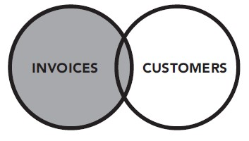

LEFT OUTER JOIN |  | Левое внешнее соединение соединяет все записи из левой таблицы с любыми совпадающими записями из правой таблицы

Функции языка SQL

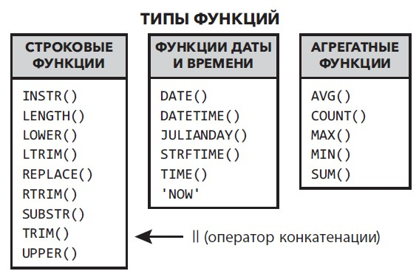
DATE() |  | позволяет исключить время при указании параметров даты |  |  |  |  |  |  | WHERE
 |  |  |  |  |  |  |  |  | DATE(InvoiceDate) > '2010-01-02' AND Total < 3

COUNT() |  | подсчет количества элементов

INSTR(X, Y) |  | ищет подстроку в строке и возвращает целое число, указывающее позицию подстроки, которая является первым символом подстроки
 |  |  |  | SELECT
 |  |  |  |  | name,
 |  |  |  |  | INSTR(name, 'To') as sorted
 |  |  |  | FROM
 |  |  |  |  | tracks |  |  | 1 | For Those About To Rock (We Salute You) |  |  |  | 17

LENGTH(data) |  | функция возвращает количество символов строки
 |  |  |  | SELECT |  |  |  | 1 | For Those About To Rock (We Salute You) |  |  |  | 39
 |  |  |  |  | name, |  |  | 2 | Balls to the Wall |  |  |  | 17
 |  |  |  |  | length(name)
 |  |  |  | FROM
 |  |  |  |  | tracks

LOWER(string) |  | возвращает строчные буквы строки

UPPER(string) |  | возвращает заглавные буквы строки

REPLACE(str,find_string,replace_with) |  |  |  | это строковая функция, которая позволяет заменить все вхождения указанной строки другой строкой.
 |  |  |  | REPLACE('w3resource','ur','r') |  |  |  | w3resorce

LTRIM(string,[character]) |  |  | возвращает копию строки, в которой были удалены все указанные символы сначала строки
 |  |  |  | LTRIM('@@@SQLite@ltrim@', '@') |  |  |  |  | SQLite@ltrim@

RTRIM(string,[character]) |  |  | возвращает копию строки, в которой были удалены все указанные символы в конце строки
 |  |  |  | RTRIM('$SQLite$rtrim$$$$','$') |  |  |  |  | $SQLite$rtrim

TRIM(string, character) |  |  | Функция удаляет указанные символы в начале и в конце строки.
 |  |  |  | TRIM('@SQLite trim@@@','@') |  |  |  |  | SQLite trim

SUBSTR(string, start, length) |  |  | возвращает указанное количество символов из определенной позиции заданной строки.
 |  |  |  | SUBSTR('SQLite substr', 1, 6) |  |  |  | SQLite

 |  |  |  | SUBSTR('SQLite substr', -6, 6) |  |  |  | substr

 |  |  |  | SUBSTR('SQLite substr', 7,- 6) |  |  |  | SQLite

 |  |  |  | SUBSTR('SQLite substr', 8) |  |  |  | substr

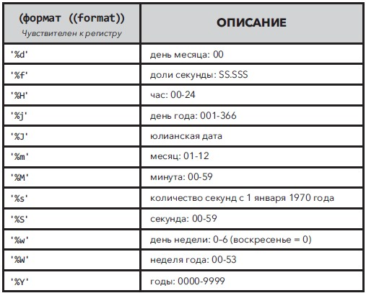
STRFTIME(format, timestring, modifier, modifier, ...) |  |  |  |  |  | возвращает дату, отформатированную в соответствии со строкой формата, указанной в первом аргументе
 |  |  |  |  |  |  |  | SELECT strftime('%H %M %S %s','now') |  |  |  |  | 12 40 18 1414759218

 |  |  |  |  |  |  |  | SELECT |  |  |  |  |  | InvoiceId | Year | Month | Day | InvoiceDate
 |  |  |  |  |  |  |  |  | InvoiceId, |  |  |  |  | 4 | 2009 | 1 | 1 | 2009-01-01
 |  |  |  |  |  |  |  |  | strftime('%Y', invoicedate) as 'Year', |  |  |  |  | 2 | 2009 | 1 | 2 | 2009-01-02
 |  |  |  |  |  |  |  |  | strftime('%m', invoicedate) as 'Month', |  |  |  |  | 3 | 2009 | 1 | 3 | 2009-01-03
 |  |  |  |  |  |  |  |  | strftime('%d', invoicedate) as 'Day', |  |  |  |  | 4 | 2009 | 1 | 6 | 2009-01-06
 |  |  |  |  |  |  |  |  | InvoiceDate |  |  |  |  | 5 | 2009 | 1 | 11 | 2009-01-11
 |  |  |  |  |  |  |  | FROM
 |  |  |  |  |  |  |  |  | invoices

 |  |  |  |  |  |  |  | SELECT |  |  |  |  |  |  |  | Counted Seconds
 |  |  |  |  |  |  |  |  | strftime('%s', 'now') - strftime('%s', '2022-02-24 00:00:00') |  |  |  |  |  |  | 46173796
 |  |  |  |  |  |  |  |  | as [Counted Seconds]

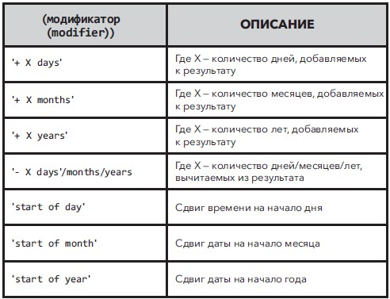

 |  |  |  |  |  |  |  | Вставка в строку даты в нужное место
 |  |  |  |  |  |  |  | strftime('The Year is %Y, month is %m, day is %d', '2023-08-12') |  |  |  |  |  |  | The Year is 2023, month is 08, day is 12

 |  |  |  |  |  |  |  | Вычисление возраста рабочих.
 |  |  |  |  |  |  |  | SELECT |  |  |  |  |  |  |  | FirstName | LastName | Birthday | Age
 |  |  |  |  |  |  |  |  | LastName, |  |  |  |  |  |  | Adams | Andrew | 1962-02-18 | 61
 |  |  |  |  |  |  |  |  | FirstName, |  |  |  |  |  |  | Edwards | Nancy | 1958-12-08 | 65
 |  |  |  |  |  |  |  |  | strftime('%Y - %m - %d', Birthdate) as [Birthday], |  |  |  |  |  |  | Peacock | Jane | 1973-08-29 | 50
 |  |  |  |  |  |  |  |  | strftime('%Y - %m - %d', 'now') - strftime('%Y - %m - %d', Birthdate) as [Age] |  |  |  |  |  |  | Park | Margaret | 1947-09-19 | 76
 |  |  |  |  |  |  |  | FROM |  |  |  |  |  |  |  | Johnson | Steve | 1965-03-03 | 58
 |  |  |  |  |  |  |  |  | employees |  |  |  |  |  |  | Mitchell | Michael | 1973-07-01 | 50
 |  |  |  |  |  |  |  |  |  |  |  |  |  |  |  | King | Robert | 1970-05-29 | 53
 |  |  |  |  |  |  |  |  |  |  |  |  |  |  |  | Callahan | Laura | 1968-01-09 | 55
 |  |  |  |  |  |  |  |  | Агрегатные функции
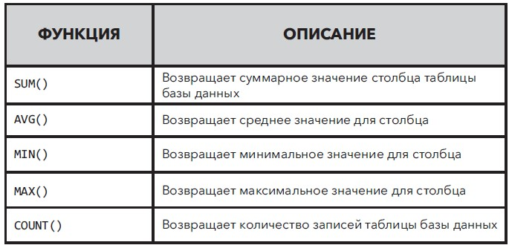

 | SELECT |  |  |  |  | Invoices | Total Sales |  | Average Sales |  | Maximum Sale |  | Minimum Sale
 |  | count(*) as [Invoices], |  |  |  | 412 | 2328.6 |  | 5.65194 |  | 25.86 |  | 0.99
 |  | sum(Total) as [Total Sales],
 |  | avg(Total) as [Average Sales],
 |  | max(Total) as [Maximum Sale],
 |  | min(total) as [Minimum Sale]
 | FROM
 |  | invoices

 |  |  |  | Вложенные функции

ROUND(X,Y) |  | округляет число X до указанного числа десятичных знаков Y. Если аргумент Y отсутствует, это значит, что он равен 0.
 |  | SELECT
 |  |  | avg(Total) as [Average Sales], |  |  |  |  |  | Average Sales |  | Rounded Average Sales
 |  |  | round(avg(Total), 2) as [Rounded Average Sales] |  |  |  |  |  | 5.65194174757283 |  |  | 5.65
 |  | FROM
 |  |  | invoices

 |  |  |  | Использование агрегатных функций и условия GROUP BY

 | SELECT |  |  |  |  |  | BillingCity |  | Averege by City
 |  | BillingCity, |  |  |  |  | Amsterdam |  | 5,8
 |  | round(avg(Total), 2) as [Averege by City] |  |  |  |  | Bangalore |  | 6,11
 | FROM |  |  |  |  |  | Berlin |  | 5,37
 |  | invoices |  |  |  |  | Bordeaux |  | 5,66
 | GROUP by
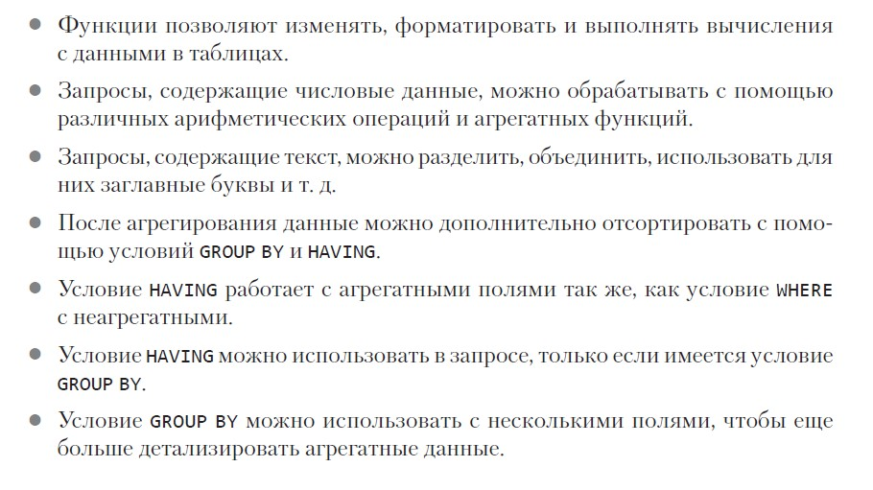
 |  | BillingCity

 |  |  |  | Использование условий WHERE и HAVING со сгруппированными запросами
HAVING | Дополнительный фильтр для агрегатных данных.
 | позволяет фильтровать результат группировки, сделанной с помощью команды GROUP BY.
 | Условие HAVING фильтрует агрегированные данные.
 | Если вы попытаетесь использовать HAVING без условия GROUP BY, то получите сообщение об ошибке.

 | SELECT |  |  |  |  |  | BillingCity |  | Averege by City
 |  | BillingCity, |  |  |  |  | Delhi |  | 5,52
 |  | round(avg(Total), 2) as [Averege by City] |  |  |  |  | Dijon |  | 5,8
 | FROM
 |  | invoices
 | WHERE
 |  | BillingCity like 'D%'
 | GROUP by
 |  | BillingCity
 | HAVING
 |  | avg(Total) > 5 and avg(Total) < 6

 |  |  |  | Конкатенация строк
 | SELECT |  |  |  |  |  |  |  |  |  | 1 | DAN MILLER 541 Del Medio Avenue, Mountain View, CA 94040
 |  | upper(FirstName) || ' ' || upper(LastName) || ' ' || Address || ', ' || City || ', ' || State || |  |  |  |  |  |  |  |  | 2 | KATHY CHASE 801 W 4th Street, Reno, NV 89503
 |  | ' || substr(PostalCode, 1, 5) as [Full Info] |  |  |  |  |  |  |  |  | 3 | HEATHER LEACOCK 120 S Orange Ave, Orlando, FL 32801
 |  |  |  |  |  |  |  |  |  |  | 4 | JOHN GORDON 69 Salem Street, Boston, MA 2113
 | FROM |  |  |  |  |  |  |  |  |  | 5 | FRANK RALSTON 162 E Superior Street, Chicago, IL 60611
 |  | customers |  |  |  |  |  |  |  |  | 6 | VICTOR STEVENS 319 N. Frances Street, Madison, WI 53703
 | WHERE
 |  | Country is 'USA'

Использование агрегатных функций в подзапросах

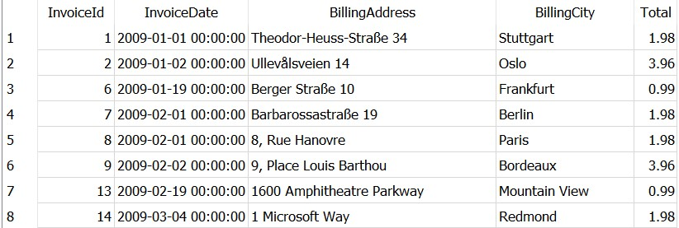
 | SELECT
 |  | InvoiceId,
 |  | InvoiceDate,
 |  | BillingAddress,
 |  | BillingCity,
 |  | Total
 | FROM
 |  | invoices
 | WHERE
 |  | total <
 |  | (SELECT
 |  | avg(total)
 |  | FROM
 |  | invoices)

Использование подзапроса в операторе SELECT
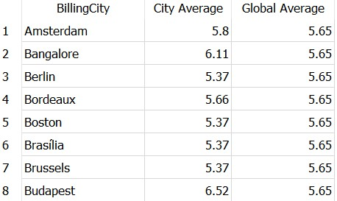
 | SELECT
 |  | BillingCity,
 |  | round(avg(Total), 2) as [City Average],
 |  | (SELECT
 |  | round(avg(total), 2)
 |  | FROM
 |  | invoices) as [Global Average]
 | FROM
 |  | invoices
 | group by
 |  | BillingCity

Использование подзапроса с условием WHERE

 | SELECT
 |  | InvoiceDate,
 |  | BillingCity,
 |  | total
 | FROM
 |  | invoices
 | WHERE
 |  | InvoiceDate >= '2013-01-01'
 |  | and total >
 |  | (SELECT
 |  |  | max(total)
 |  | FROM
 |  |  | invoices
 |  | WHERE
 |  |  | InvoiceDate < '2013-01-01')

Подзапросы без агрегатных функций

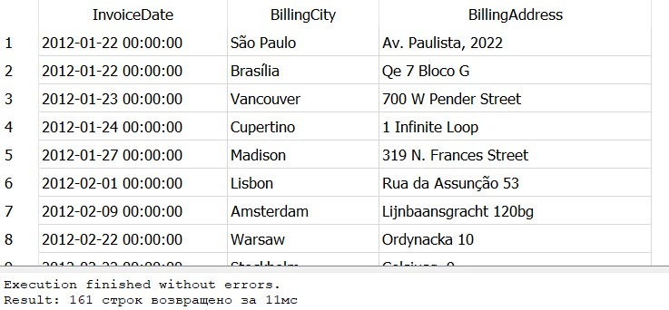
 | SELECT
 |  | InvoiceDate, |  |  |  |  |  |  |  |  |  |  |  |  | В этом запросе мы получаем счета, чья дата позже, чем у счёта №251.
 |  | BillingCity,
 |  | BillingAddress
 | FROM
 |  | invoices
 | WHERE
 |  | InvoiceDate >
 |  | (SELECT
 |  | InvoiceDate
 |  | FROM
 |  | invoices
 |  | WHERE
 |  | InvoiceId = 251)

Возврат нескольких значений из подзапроса

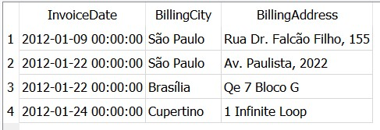
 | SELECT |  |  |  |  |  |  |  |  |  |  |  | В этом запросе мы получаем счета, чья дата совпадает со счетами 251, 252, 255.
 |  | InvoiceDate,
 |  | BillingCity,
 |  | BillingAddress
 | FROM
 |  | invoices
 | WHERE
 |  | InvoiceDate IN
 |  | (SELECT
 |  | InvoiceDate
 |  | FROM
 |  | invoices
 |  | WHERE
 |  | InvoiceId IN (251, 252, 255))

Подзапросы и условие DISTINCT |  |  |  |  |  | Отображение ТОЛЬКО уникальных значений (без повторения).

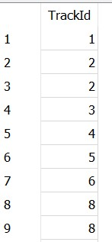
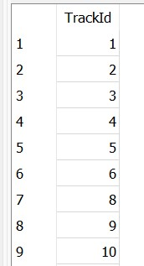
 | SELECT |  |  |  |  |  |  | SELECT
 |  | TrackId |  |  |  |  |  |  | DISTINCT TrackId
 | FROM |  |  |  |  |  |  | FROM
 |  | invoice_items |  |  |  |  |  |  | invoice_items
 | ORDER by |  |  |  |  |  |  | ORDER by
 |  | TrackId |  |  |  |  |  |  | TrackId

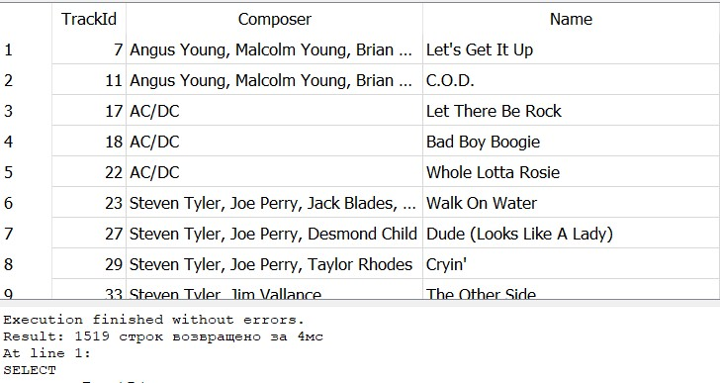
 | Отобразим только некупленные треки.

 | SELECT
 |  | TrackId,
 |  | Composer,
 |  | name
 | FROM
 |  | tracks
 | WHERE
 |  | TrackId NOT in
 |  | (SELECT
 |  |  | DISTINCT TrackId
 |  | FROM
 |  |  | invoice_items)

Представления.
Это просто сохраненный SQL-запрос, который может выполняться многократно или на него (как подзапрос) могут ссылаться другие запросы.

CREATE VIEW V_AvgTotal AS
SELECT
 | round(avg(total), 2) as [Average_Total]
FROM
 | invoices

 |  |  | SELECT
 |  |  |  | InvoiceDate,
 |  |  |  | BillingAddress,
 |  |  |  | BillingCity,
 |  |  |  | total
 |  |  | FROM
 |  |  |  | invoices
 |  |  | WHERE
 |  |  |  | total <
 |  |  |  | (SELECT
 |  |  |  |  | *
 |  |  |  | FROM
 |  |  |  |  | V_AvgTotal)

DROP VIEW |  |  | удалить представление
 | AvgTotal

DML | Data Manipulation Language

INSERT |  | Добавление данных в БД

INSERT INTO |  |  |  | Добавление в БД с указанием таблицы и поля
artists (name)
VALUES ('Bob Marley')

 |  |  |  | Добавление с указанием только таблицы и заполнение всех полей
INSERT INTO
 | employees
VALUES ('9', 'Martin', 'Ricky', 'Sales Support Agent', '2', '1975-02-07', '2018-01-05', '123 Houston St',
'New York', 'NY', 'United States', '11201', '(347) 525-8588', '', 'rmartin@gmail.com')

UPDATE |  | Изменение данных в БД

UPDATE
 | employees
SET PostalCode = '11202'
WHERE
 | EmployeeId = '9'

DELETE |  | Удаление данных в БД

DELETE FROM
 | employees
WHERE
 | EmployeeId = 9

